课件内容
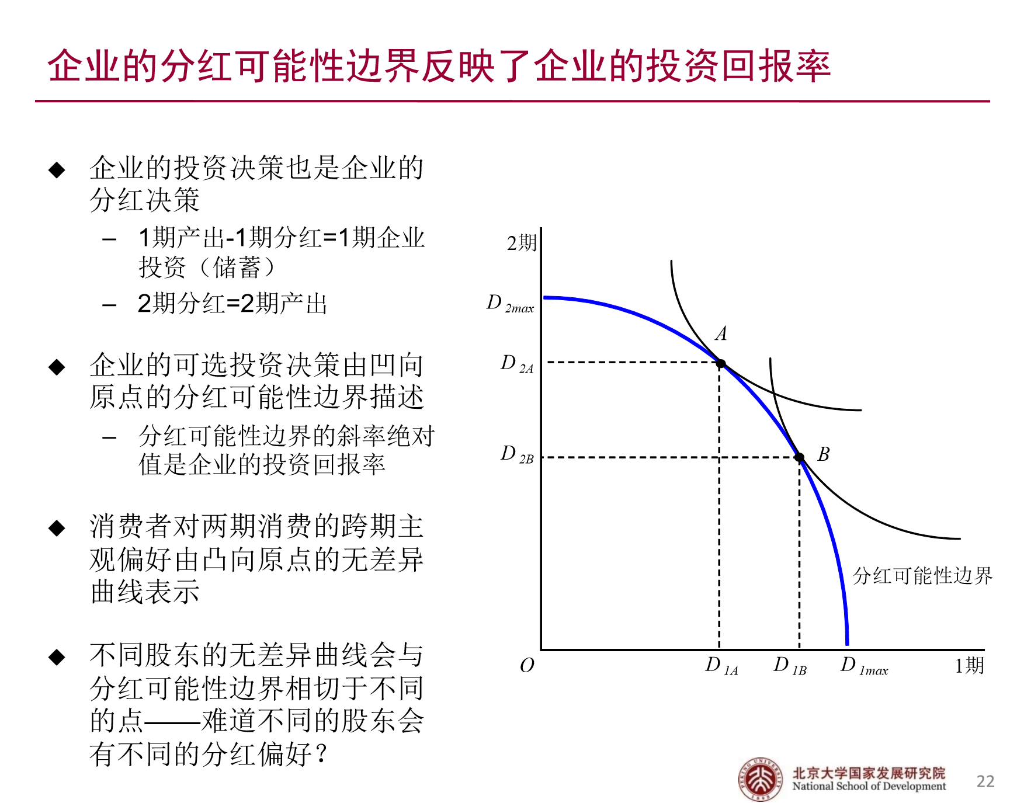
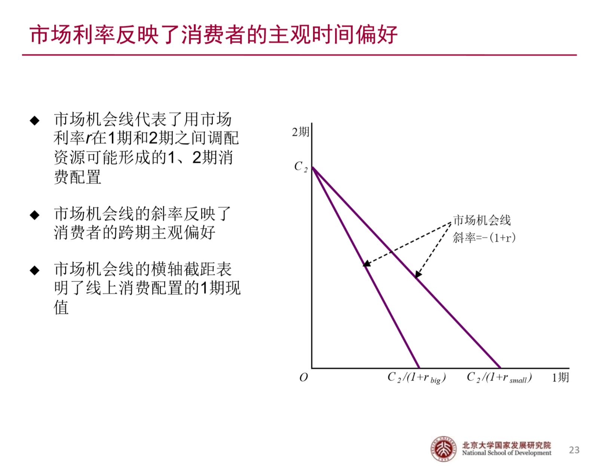
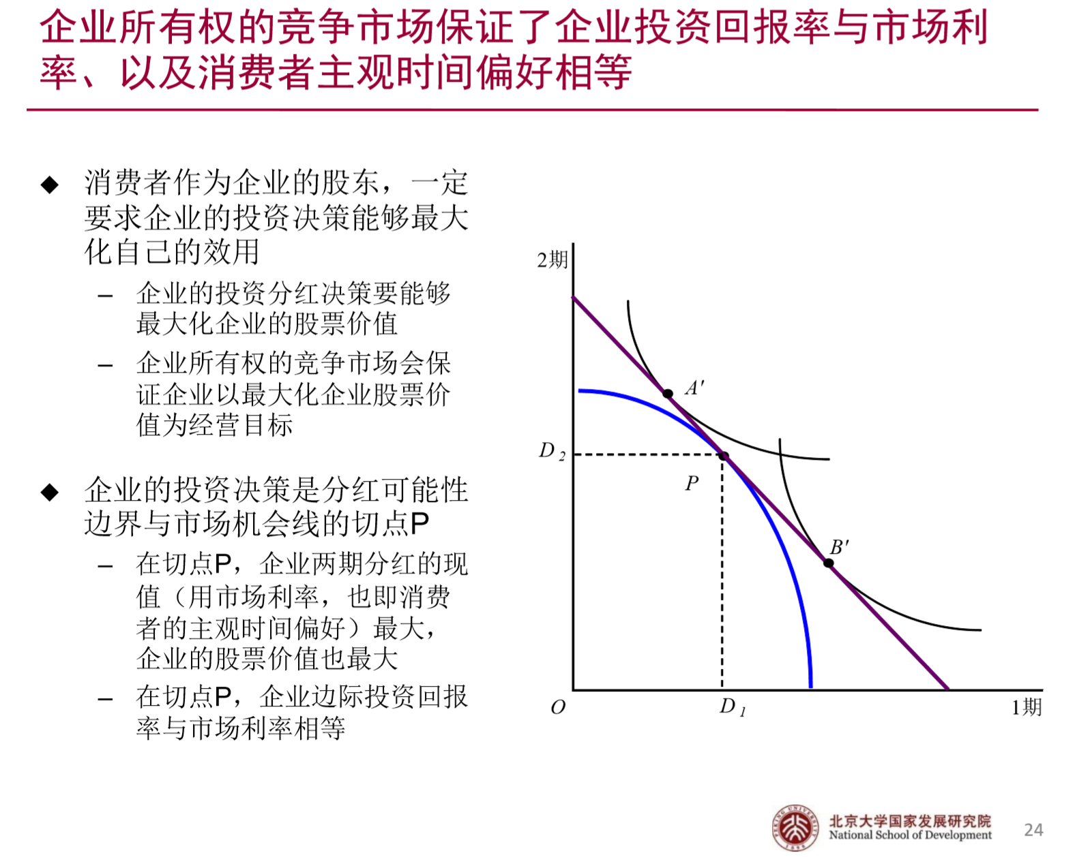
验证资本回报率等于市场利率

不变的资本回报率
先从企业入手，如果企业资本回报率不变会如何分红？
图像为两期的分红曲线
假设企业初始资本为5，资本回报率固定为0.2
因为是两期模型，所以第二期企业资本和收益全部分红
两期企业分红可能性边界
初始资本K_0 | 5 | 启用模拟运算表
资本回报率R | 0.2 | d_1 | 6
 |  | 0 | 7.2
第一期 |  | 1 | 6
K_1 | 5 | 2 | 4.8
1期分红d_1 | 1 | 3 | 3.6
 |  | 4 | 2.4
 |  | 5 | 1.2
第二期 |  | 6 | 0
K_2 | 0 | 7 | -1.2
2期分红d_1 | 6 | 8 | -2.4

资本规模报酬递减
企业分红可能性分界
现在企业资本规模报酬递减，我们假设资本回报率是变动的，其他条件不变
假设企业初始资本为5
因为是两期模型，所以第二期企业资本和收益全部分红

新增：我们假设企业生产函数为y=5*K^0.5，因为这样的生产函数资本报酬递减

初始资本K_0 | 5
资本密集度alpha | 0.5
技术 | 5 | 启用模拟运算表
 |  | d_1 | 2.1233222053
第一期 |  | 0 | 16.718507624
K_1 | 0.1803398875 | 0.5 | 16.340394646
1期分红d_1 | 11 | 1 | 15.95332245
 |  | 1.5 | 15.556622294
 |  | 2 | 15.149537854
第二期 |  | 2.5 | 14.731208273
K_2 | 0 | 3 | 14.30064674
2期分红d_1 | 2.1233222053 | 3.5 | 13.856713073
 |  | 4 | 13.398078115
 |  | 4.5 | 12.923176745
 |  | 5 | 12.430144697
 |  | 5.5 | 11.916731817
 |  | 6 | 11.380180016
 |  | 6.5 | 10.817046602
 |  | 7 | 10.222939753
 |  | 7.5 | 9.5921059829
 |  | 8 | 8.9167537359
 |  | 8.5 | 8.1858718038
 |  | 9 | 7.3829870098
 |  | 9.5 | 6.4813962375
 |  | 10 | 5.4321724188
 |  | 10.5 | 4.1241359322
 |  | 11 | 2.1233222053
 |  | 11.5 | #NUM!
 |  | 12 | #NUM!
 |  | 12.5 | #NUM!
 |  | 13 | #NUM!
 |  | 13.5 | #NUM!
 |  | 14 | #NUM!

市场利率曲线
假设市场利率是不变的
设两期投资额为w1，w2
我们假设第二期的回报值w2=8固定不变，我们来考察不同市场利率的曲线会如何变化
市场机会线
w2 | 8
 |  | 我们由此绘制曲线 曲线斜率为-(1+r)
较大的市场利率R1 | 0.6 | a | -1.6
w1 | 5 | b | 8

较小的市场利率R2 | 0.2 | a | -1.2
w1 | 6.6666666667 | b | 8

 |  | w1 | 较大利率 | 较小利率
 |  | 0 | 8 | 8
 |  | 1 | 6.4 | 6.8
 |  | 2 | 4.8 | 5.6
 |  | 3 | 3.2 | 4.4
 |  | 4 | 1.6 | 3.2
 |  | 5 | 0 | 2
 |  | 6 | -1.6 | 0.8
 |  | 7 | -3.2 | -0.4
 |  | 8 | -4.8 | -1.6
 |  | 9 | -6.4 | -2.8
 |  | 10 | -8 | -4
 |  | 11 | -9.6 | -5.2
 |  | 12 | -11.2 | -6.4
 |  | 13 | -12.8 | -7.6

资本回报等于市场利率
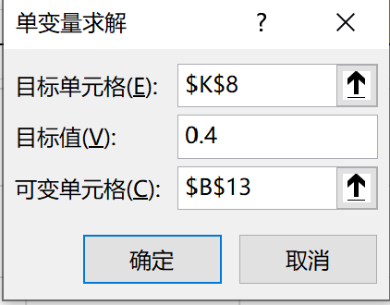
现在企业资本规模报酬递减，我们假设资本回报率是变动的，其他条件不变 |  |  |  |  |  |  | 在这里我们知道这个曲线每一个点的切线就是资本边际回报率
假设企业初始资本为5 |  |  |  |  |  |  | 我们可以通过对生产函数求导来得到资本边际回报率
因为是两期模型，所以第二期企业资本和收益全部分红 |  |  |  |  |  |  | 在这里为了便于区分，我们把资本回报率符号定为r，市场利率为i
 |  |  |  |  |  |  | 我们假设市场利率i=0.4
新增：我们假设企业生产函数为y=5*K^0.5，因为这样的生产函数资本报酬递减

初始资本K_0 | 5 |  |  |  |  |  | i | 0.4 | 在这里我们想要让两条线相切，那么需要求切点，我们运用单变量求解来求出，图中的黑点为切点
资本密集度alpha | 0.5 | 启用模拟运算表 |  |  |  |  | 资本边际回报率 | 0.4002427821
技术 | 5 |  | 资本回报率 | 切点 | 市场利率 | 市场利率平移
 |  | d_1 | 9.2082161317 |  |  |  | a | -1.4
第一期 |  | 0 | 16.718507624 |  | 20.112382292 | 18 | b | 20.112382292
K_1 | 3.3916497731 | 0.5 | 16.340394646 |  | 19.412382292 | 17.3
资本回报率与市场利率的相遇
 | 资本回报率 | 切点 | 市场利率 | 市场利率平移
0 | 16.718507624 |  | 20.112382292 | 18
0.5 | 16.340394646 |  | 19.412382292 | 17.3
1 | 15.95332245 |  | 18.712382292 | 16.6
1.5 | 15.556622294 |  | 18.012382292 | 15.9
2 | 15.149537854 |  | 17.312382292 | 15.2
2.5 | 14.731208273 |  | 16.612382292 | 14.5
3 | 14.30064674 |  | 15.912382292 | 13.8
3.5 | 13.856713073 |  | 15.212382292 | 13.1
4 | 13.398078115 |  | 14.512382292 | 12.4
4.5 | 12.923176745 |  | 13.812382292
5 | 12.430144697 |  | 13.112382292
5.5 | 11.916731817 |  | 12.412382292
6 | 11.380180016 |  | 11.712382292
6.5 | 10.817046602 |  | 11.012382292
7 | 10.222939753 |  | 10.312382292
7.5 | 9.5921059829 |  | 9.6123822918
8 | 8.9167537359 |  | 8.9123822918
8.5 | 8.1858718038 |  | 8.2123822918
9 | 7.3829870098 |  | 7.5123822918
9.5 | 6.4813962375 |  | 6.8123822918
10 | 5.4321724188 |  | 6.1123822918
10.5 | 4.1241359322 |  | 5.4123822918
11 | 2.1233222053 |  | 4.7123822918
7.7886901144 |  | 9.2082161317
1期分红d_1 | 7.7886901144 | 1 | 15.95332245 |  | 18.712382292 | 16.6
 |  | 1.5 | 15.556622294 |  | 18.012382292 | 15.9
 |  | 2 | 15.149537854 |  | 17.312382292 | 15.2
第二期 |  | 2.5 | 14.731208273 |  | 16.612382292 | 14.5
K_2 | 0 | 3 | 14.30064674 |  | 15.912382292 | 13.8
2期分红d_1 | 9.2082161317 | 3.5 | 13.856713073 |  | 15.212382292 | 13.1
 |  | 4 | 13.398078115 |  | 14.512382292 | 12.4
 |  | 4.5 | 12.923176745 |  | 13.812382292
 |  | 5 | 12.430144697 |  | 13.112382292
 |  | 5.5 | 11.916731817 |  | 12.412382292
 |  | 6 | 11.380180016 |  | 11.712382292
 |  | 6.5 | 10.817046602 |  | 11.012382292
 |  | 7 | 10.222939753 |  | 10.312382292
 |  | 7.5 | 9.5921059829 |  | 9.6123822918
 |  | 8 | 8.9167537359 |  | 8.9123822918
 |  | 8.5 | 8.1858718038 |  | 8.2123822918
 |  | 9 | 7.3829870098 |  | 7.5123822918
 |  | 9.5 | 6.4813962375 |  | 6.8123822918
 |  | 10 | 5.4321724188 |  | 6.1123822918
 |  | 10.5 | 4.1241359322 |  | 5.4123822918
 |  | 11 | 2.1233222053 |  | 4.7123822918
 |  | 7.7886901144 |  | 9.2082161317

